Vendime dhe rekomandime
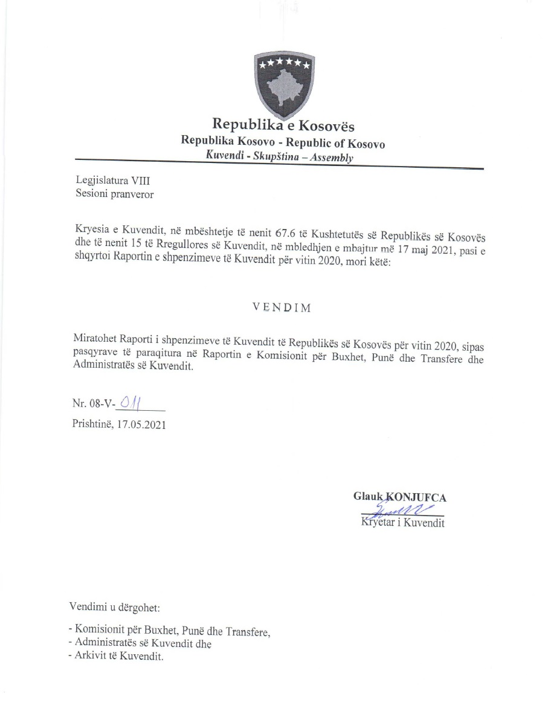

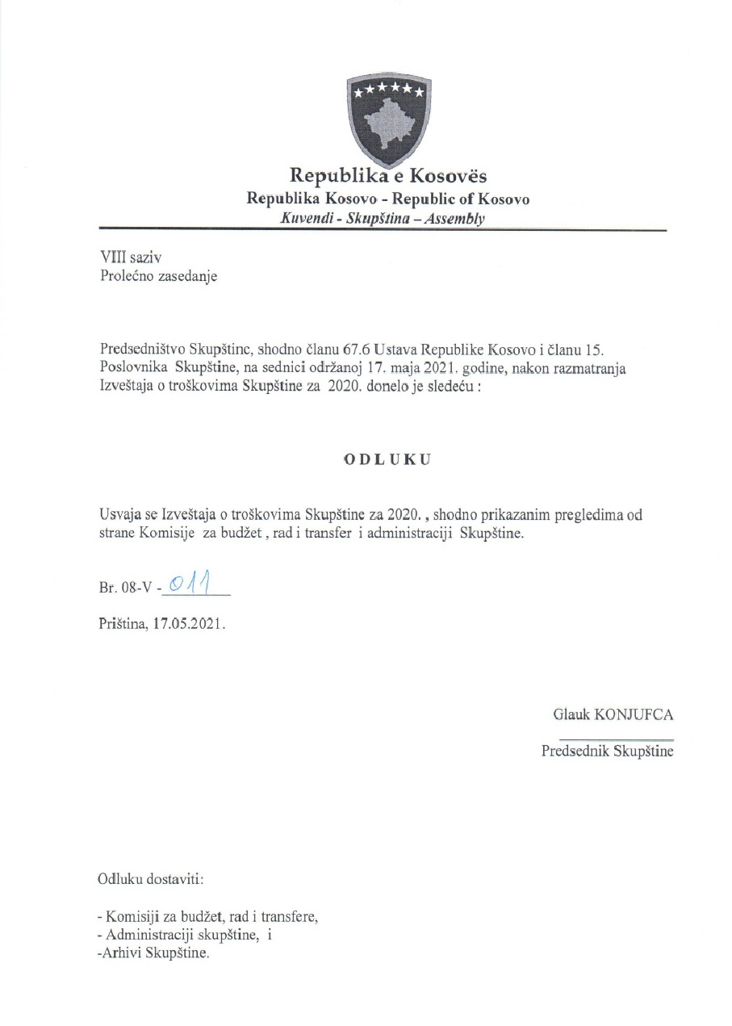

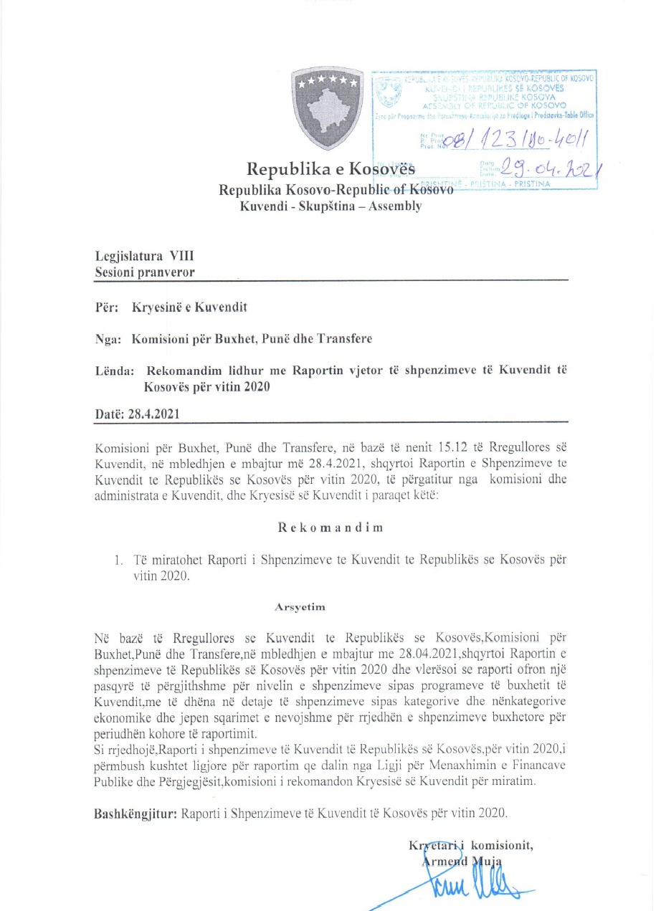

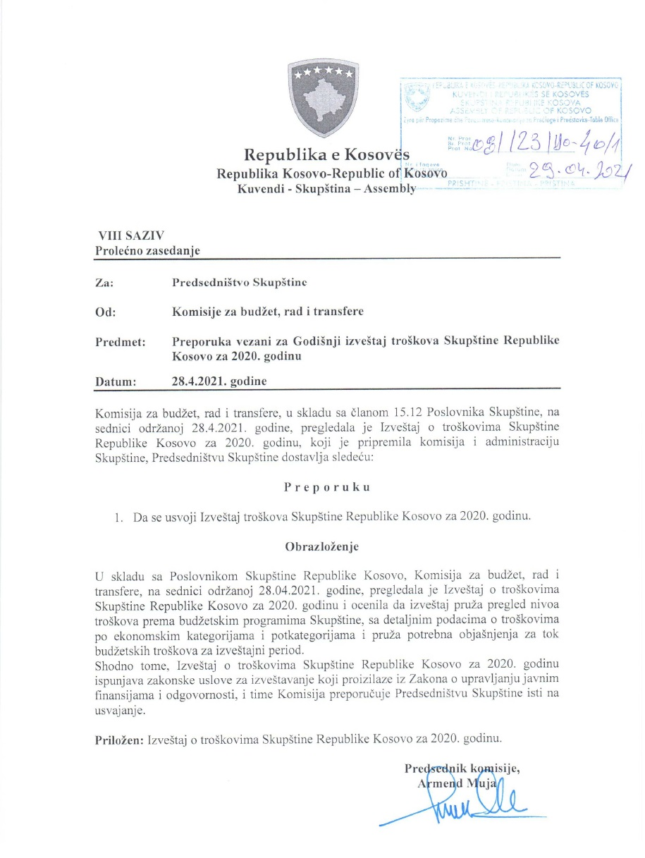

R.financiar
Raporti Financiar për vitin 2020

Kodi i Organizatës Buxhetore: 101
Informatat kontaktuese: 038 200 10 557
Sekretari i Kuvendit: Ismet Krasniqi, Ndërtesa e Kuvendit, zyra N-122
Drejtori i Përgjithshëm për Administratë: Emrush Haxhiu, Ndërtesa e Kuvendit, zyra N-226
Drejtori i Drejtorisë për Buxhet dhe Pagesa: Istret Azemi, Ndërtesa e Kuvendit, zyra N-222
02.04.2021
1)Hyrje: (Ju lutem paraqitni në formë tekstuale një përmbledhje të zhvillimeve kryesore në buxhetin e organizatës tuaj. Të mos kalohet hapësira e ofruar më poshtë!)

Buxheti i Kuvendit të Republikës së Kosovës, i ndarë sipas Ligjit për Buxhetin e Republikës së Kosovës për vitin 2020 Ligji nr.07/L-014 është 10.019.535,21 € (rishikimi i buxhetit), dhe atë sipas kategorive ekonomike në vijim: Pagat 7.633.083 € ,mallra dhe shërbime 1.467.400 €, shpenzime komunale 196.052 €, subvencione dhe transfere 70.000 € dhe shpenzime kapitale 653.000 €. Në buxhetin e Kuvendit të Republikës së Kosovës pjesën më të madhe të buxhetit e kanë pagat me 76,18 % ,mallrat dhe shërbimet me 14,64%, shpenzimet kapitale me 6,51%, shpenzimet komunale me 1,95% si dhe subvencionet dhe transferet me 0.69 %, ndersa buxheti perfundimtar SIMFK duket keshtu: Pagat 6.878.698,65 €, mallrat dhe sherbimet 1.047.625,89 €, shpenzimet komunale 167.465,17 €, subvencionet 70.000,00 € dhe shpenzimet kapitale 487.792,50 €
Nisur nga vleresimi i përgjithshëm, del se niveli i realizimit të buxhetit të Kuvendit të Republikës së Kosovës për vitin 2020 eshte 8.076.191,36 € ose 93,35% e buxhetit perfundimtar SIMFK. Paraqitur neper kategori shpenzimet duken keshtue: Paga 6.877.325,80€, Mallra dhe sherbime 882.853,57 €, shpenzime komunale 157.936,39 € , subvencione dhe transfere 67.820 € dhe shpenzime kapitale 90.255,60 €,
Alokimi i fondeve është bërë nga Ministria e Financave dhe Transfereve per vitit 2020 .Në këtë raport do të paraqiten në mënyrë të hollësishme shpenzimet nga buxheti i Kuvendit për vitin 2020

2) Përmbledhje për të hyrat dhe kategoritë e veçanta të shpenzimeve:
(Ju lutem paraqitni shkurtimisht ndryshimet kryesore për sa i përket vlerave të parashikuara dhe atyre aktuale për secilën kategori. Të mos kalohet hapësira e ofruar më poshtë).
a) Të hyrat:

b) Pagat:

Kategoria e Pagave merr pjesë ne buxhetin vjetor SIMFK 6.878.698,65 ose me 79,51% në buxhetin e alokuar të Kuvendit , dhe si të tilla janë të ndara në kater Programe: Anëtarët e Kuvendit 3.918.687,90 €,Administrata e Kuvendit 2.224.146,68€ , Stafi mbështetës Politik 692.130,34 € dhe Komisioni i ndihmes shteterore 43.733,73 € shuma e shpenzuar ne këtë kategori për vitin 2020 është 6.877.325,80€ ose shprehur në përqindje 99,98% e buxhetit të ndarë për vitin 2020 ne këtë katgori .

c) Mallra dhe shërbime:
Kategoria e Mallrave dhe Shërbimeve merr pjesë në buxhetin vjetor SIMFK me 1.047.625,89 ose 12,11% në buxhetin e Kuvendit për vitin 2020 dhe si të tilla janë të ndara në kater Programe: Anëtarët e Kuvendit 280.054,72 €,Administrata e Kuvendit 709.102,51€ Stafi mbështetës Politik 39.153,35€ dhe Komisioni i ndihmes shteterore 19.315,31 €, shkalla e shpenzimit të buxhetit në këtë kategori ekonomike për vitin 2020 është 882.853,57€ ose 84,27%,krahasuar me buxhetin e alokuar ne SIMFK të Kuvendit në Mallra dhe sherbime .

 | 12.109067056

d) Shpenzime komunale:

Kategoria e shpenzimeve komunale merr pjesë në buxhetin e alokuar SIMFK me 167.465,17 ose me 1,93% në buxhetin e Kuvendit të ndar për vitin 2020 S ,këto fonde janë të ndara në programin Administrata e Kuvendit dhe Komisioni i ndihmes shteterore. Shuma e shpenzuar e buxhetit është 157.936,39€ ose 94.31 % e buxhetit në Komunali.

e) Investimet Kapitale:

Kategoria e Investimeve Kapitale merr pjesë në buxhetin vjetor SIMFK me 487.792,50 € ose me 5,64% në buxhetin e Kuvendit për vitin 2020, këto fonde janë të ndara në programin Administrata e Kuvendit. Shpenzime ne këtë kategori jane 90.255,60 € ose 18,50% e buxhetit të alokuar ne këtë kategori.

f) Subvencionet dhe Transferet:

Kategoria e Subvencioneve dhe transfereve merr pjesë në buxhetin vjetor SIMFK me 70.000 € ose me 0.8% në buxhetin e Kuvendit per vitin 2020, këto fonde janë të ndara në programin Anëtarët e Kuvendit. Shpenzime të buxhetit në këtë kategori ekonomike jane 67.820 € ose 96,89 %.

3) Përmbledhje:
Ju lutem, paraqitni shkurtimisht vërejtjet përfundimtare lidhur me buxhetin e institucionit tuaj, apo pikëpamjet për zhvillimet në të ardhmen.

__________________________________

Nënshkrimi i Sekretarit të Kuvendit

